Plan1
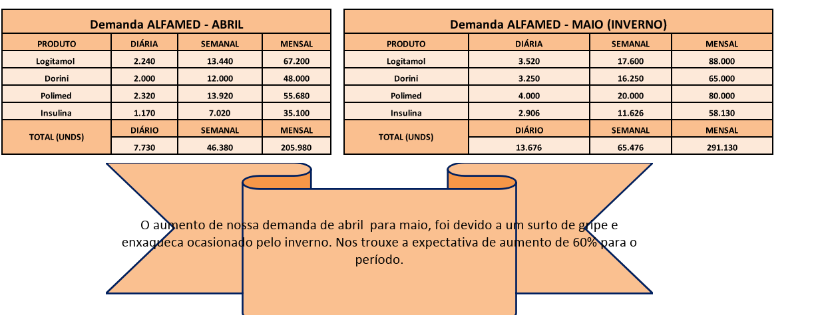
DEMANDA - JUNHO/18 |  |  |  | DEMANDA - JUNHO/18

PRODUTO | DIÁRIO | SEMANAL | MENSAL | PRODUTO | DIÁRIO | SEMANAL | MENSAL
MARCA 1 | 0 |  |  | MARCA 1
MARCA 2 | 0 |  |  | MARCA 2
MARCA 3 | 0 |  |  | MARCA 3
TOTAL (UND) | DIÁRIO | SEMANAL | MENSAL | TOTAL (UND) | DIÁRIO | SEMANAL | MENSAL

O aumento da nossa demanda de Junho e Outubro/Novembro, foram devidos aos eventos de Copa do Mundo e Black Friday, respectivamente.

Plan2
Data | Dia | ENTRADAS | SAIDAS | SALDO
30 | D | Saldo ant. Novembro:
1 | S
2 | T
Giro de entrada______________ ? vezes no mês
Giro de SAÍDA _______________ ? vezes no mês
Estoque de Segurança: ________ ?
Estoque Médio: ______________?
Estoque Máximo: _____________ ?
3 | Q
4 | Q
5 | S
6 | S
7 | D
8 | S
9 | T
10 | Q
11 | Q
12 | S
13 | S
14 | D
15 | S
16 | T
O aumento da nossa demanda de Junho e Outubro/Novembro, foram devidos aos eventos de Copa do Mundo e Black Friday, respectivamente.
17 | Q
18 | Q
19 | S
20 | S
21 | D
22 | S
23 | T
24 | Q
25 | Q
26 | S
27 | S
28 | D
29 | S
30 | T
31 | Q

TOTAL: |  | 0 | 0 | 0

Plan3
Temos uma área total de 00.000 m², sendo 0.000 reversados somente a armazenagem, 00% do espaço total.
A área de armazenagem está dividida em:
XX Ruas ( X - X ) com xxx blocos por rua.
0.000 endereços em cada rua.
Total 0.000 blocos com X andares
Total de 00.000 endereços
CAPACIDADE DE ARMAZENAGEM
ALLPHA VILLE
Metros | ? | TVs
Ruas | ? | PALETIZAÇÃO:
Blocos | ? | 1 Por Caixa
Endereços | ? | 00 Por Lastro
 |  | 00 Por palete
 |  | 00000 und por palete

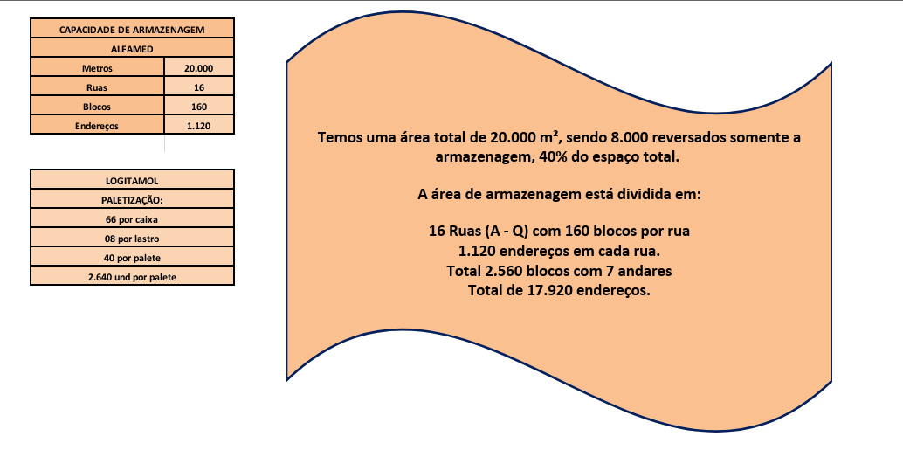

 |  | EXEMPLO

